Propuesta Formula
 |  |  |  |  |  |  |  |  |  | Haber y/o SAC (configuración transacción/Beneficiario) | Suma | cod agrup 1 | Parámetro | cod agrupador 2 | cod agrupador 3 | cod agrupador 15 | cod agrupador 20 | Base embargo | <Seleccionar> | 0
 |  |  |  |  |  |  |  |  |  |  | 365 RECUPERO SALARIO FAMILIAR | 1540 CONVENIO APSE - OSDE |  | 1320 SEG.DE VIDA OBLI.(RETRO.) | 1420 FONDO DE SUBSIDIO POR FALLECIMIENTO | 3000 IMP. A LAS GAN. (AFIP) | 9265 RECUPERO ADICIONAL NO REMUNERATIVO |  | SMVM | 87,987
 |  |  |  |  |  |  |  |  |  |  | 367 SALARIO FAMILIAR | 1530 Obra Social Jerarquicos Salud | Salario Mínimo Vital y Móvil | 1318 SEGURO DE VIDA OBLIGATORIO |  | 6410 DEV.IMP.A LAS GANANCIAS | 1254 APORTE ART.58 LEY 10694 |  | SMJA | 121,407
 |  |  |  |  |  |  |  |  |  |  | 368 RETROACTIVO SALARIO FAMILIAR | 1470 APROSS | Salario Mínimo Jubilatorio ANSES | 1317 SEGURO DE VIDA ADICIONAL SIMPLE |  |  | 1251 AP.A CAJ.P/ART.65-L.8024 |  | SMJP | 70,938
 |  |  |  |  |  |  |  |  |  |  | 372 ASIGNACION FAMILIAR POR NACIMIENTO | 1560 OSDE RIO IV | Salario Mínimo Jubilatorio Provincial | 1316 SEGURO DE VIDA ADICIONAL ESPECIAL |  |  | 2751 DEUDAS POR INCOMPATIBILIDAD (%) |  | HABER BRUTO | 600,000
 |  |  |  |  |  |  |  |  |  |  | 373 ASIGNACION FAMILIAR PRENATAL | 1590 Mutual Médica de Río Cuarto |  |  |  |  | 2731 BENEFICIOS PAGADOS A RECUPERAR |  | HABER NETO | 535,000
 | Seleccionar datos para Cálculo Embargo |  |  |  |  |  |  |  |  |  | 375 AYUDA ESCOLAR | 1610 OSLF |  |  |  |  | 1912 RECUPERO COMPLEMENTO PREVISIONAL SOLIDARIO |  | SALARIO FAMILIAR
 |  |  |  |  |  |  |  |  |  |  | 1007 COMPLEMENTO PREVISIONAL SOLIDARIO | 1190 O.S.B.A |  |  |  |  | 1556 RECUPERO COBRO INDEBIDO
 |  |  |  |  |  |  |  |  |  |  | 1016 SUPLEMENTO ESPECIAL DECRETO 1374/16 |  |  |  |  |  | 2721 RECUPERO POR FALLECIMIENTO
 | Base a aplicar Embargo |  | Porcentaje |  |  | ME-Máximo Embargable |  | Porcentaje | Básico Pasivo Demandado |  | 1026 RETROACTIVIDAD
 | HABER NETO |  | 20% |  |  | <Seleccionar> |  |  | 600,000.00 |  | 1035 ADICIONAL EXTRAORDINARIO ADELANTO MOVILIDAD
 |  |  |  |  |  |  |  |  |  |  | 6007 RETRO COMPLEMENTO PREVISIONAL SOLIDARIO
 |  |  | Importe |  |  | MNE-Mínimo no Embargable |  | Porcentaje |  |  | 6008 RETRO SUPLEMENTO ESPECIAL DECRETO 1374/16
 |  |  |  |  |  | <Seleccionar> |  |  |  |  | 6036 RETRO ADICIONAL EXTRAORDINARIO
 |  |  |  |  |  |  |  |  |  |  | 6040 RETROACTIVO EXPEDIENTE
 | Haber Bruto - (0) |  |  |  |  | Haber Neto - OS (1) |  |  |  |  | 9260 ADICIONAL EXTRAORDINARIO NO REMUNERATIVO
 |  |  |  |  |  |  |  |  |  |  | 9263 ADICIONAL EXTRAORDINARIO NO REMUNERATIVO
 |  |  |  |  |  |  |  |  |  |  | 9264 RETRO ADICIONAL EXTRAORDINARIO NO REMUNERATIV
 | Haber Neto - Seguros (2) |  |  |  |  | Haber Neto - FSF (3) |  |  |  |  | 9269 Compensacion FONID

 | Haber Neto - Ganancias (15) |  |  |  |  | Haber Neto - Descuentos Caja (20)

 | Recordar Imp Gan suma
Calcular
(*) Todas las Listas son de selección múltiple

 | Resultado Descuento Embargo

 |  |  |  |  | % |  | Importe
 |  | Base a Embargar | 535,000.00 |  | 20% |  | 107,000.00

 |  | ME-Máximo Embargable | - |  | 0% |  | -

 |  | MNE-Mínimo no Embargable | - |  | 0% |  | -

 |  |  | Total descuento |  |  |  | 107,000.00

 |  |  | Descuento
 |  |  | Código | Embargo Alimentario
 |  |  | 1094 | 107,000.00
Referencias fórmula
BE: Base embargable
BEN: Base embargable neta
BEB: Base embargable bruta
MNE: Mín no embargable
PE: Porcentaje embargo
IET: Importe embargable teórico
ME: Máx embargable
Volver
Guardar
Registrar

REGISTRAR OFICIO
 |  |  |  |  |  |  |  |  |  |  |  | Origen Oficio Judicial | Tipo Oficio Judicial
 |  |  |  |  |  |  |  |  |  |  |  | <Seleccionar> | <Seleccionar>
 |  |  |  |  |  |  |  |  |  |  |  | Oficio Judicial Físico | Embargo Alimenticio
 |  |  |  |  |  |  |  |  |  |  |  | Oficio Judicial Digital | Embargo Ejecutirvo
 |  |  |  |  |  |  |  |  |  |  |  |  | Oficio Cancelación
 |  |  |  |  |  |  |  |  |  |  |  |  | Oficio cambio Cuenta Depósito
Registrar Oficio Judicial

Origen Oficio Judicial |  | Tipo Oficio Judicial |  |  | N° Expediente |  | Fecha Expediente |  | Autos Caratulados
<Seleccionar> |  | <Seleccionar>

Juzgado actuante |  |  |  | Domicilio Juzgado |  |  |  | Nombre y Apellido Pasivo Demandado

 | CUIL |  |  |  |  |  |  | CUIL
DNI Pasivo Demandado |  | Nombre y Apellido Beneficiario/a |  |  |  | DNI Beneficiario/a |  |  | % Embargo * |  | Monto a embargar

 |  |  |  |  |  |  |  |  | * previo descuentos obligatorios de ley

Banco |  |  | Sucursal Bancaria |  |  |  | N° Cta - Caja de Ahorro |  |  | N° CBU

Comentarios/Observaciones

Volver
Guardar
Registrar

BANDEJA DE OFICIOS
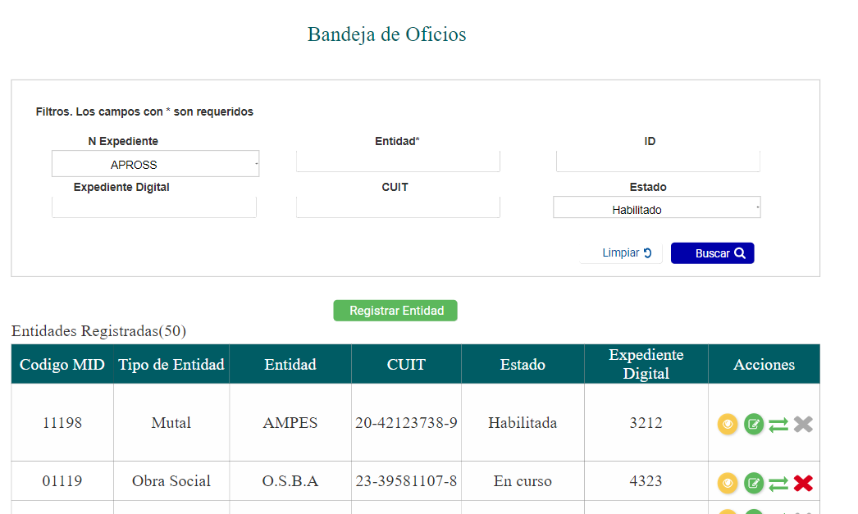
Bandeja de Oficios Judiciles |  |  |  |  |  |  |  |  | Tipo oficio judicial
ORIGEN EXPTE |  |  |  |  |  |  |  |  | <Seleccionar>
 |  |  |  |  |  |  |  |  | Embargo Alimenticio
N° Expediente |  | Fecha Expediente | Autos Caratulados |  |  |  | Tipo Oficio Judicial |  | Embargo Ejecutirvo
 |  |  |  |  |  |  | <Seleccionar> |  | Oficio Cancelación
 |  |  |  |  |  |  |  |  | Oficio cambio Cuenta Depósito

Nombre y Apellido Pasivo Demandado |  |  | DNI Pasivo Demandado |  | CUIL | DNI Beneficiario/a | CUIL

Banco |  | N° Cuenta | N° CBU |  |  | Nombre y Apellido Beneficiario/a

Registrar Oficio

Total Oficios ( )
N° Exp | Fecha Exp | Nombre Pasivo Demandado |  | CUIL Pasivo | % Embargo | Importe Embargo |  | Acciones

